信用交易
融资融券市场交易数据统计(2023-02-22)

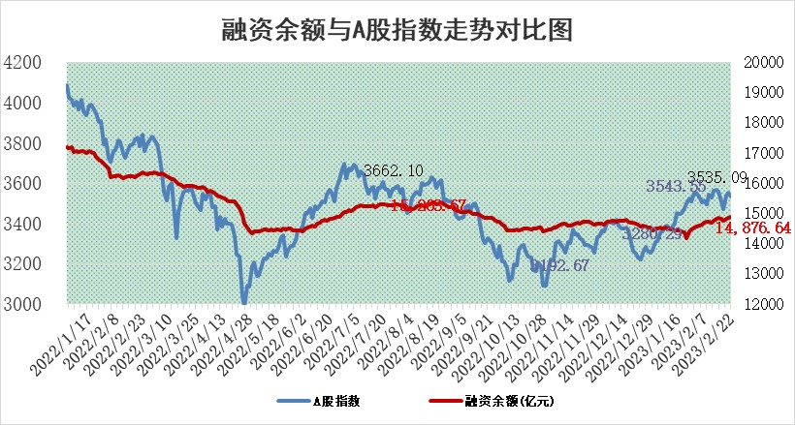
标的证券 | 融资融券余额（亿元） | 融资余额（亿元） | 融券余额（亿元） | 融资买入额（亿元） | 融资融券规模变化（亿元） | 融资余额增幅(‰) | 融券余额增幅(%)
统计数据 | 15,850.31 | 14,876.64 | 973.67 | 598.39 | 29.41 | 2.15 | -0.26

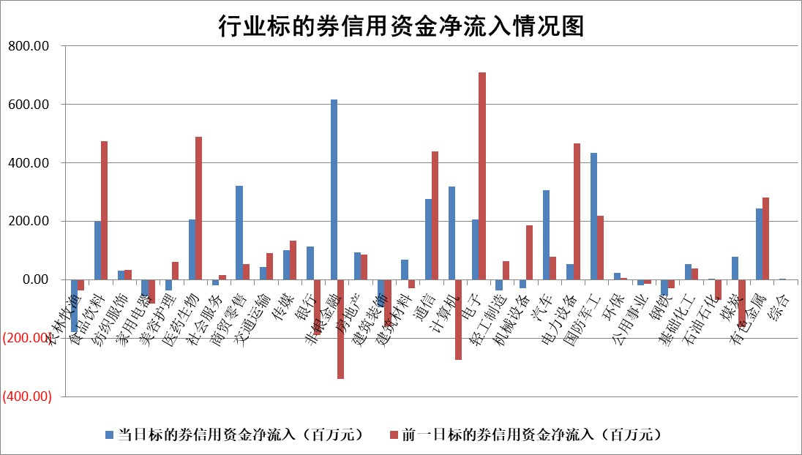

标的基金代码 | 标的基金简称 | 融资余额/市值(%) | 融资余额增幅(%) | 融资买入额/成交金额(%) | （融资余额净增额-融券余额净增额）/市值(‱) | 融券余额降幅(%) | ABS[（融资余额净增额-融券余额净增额）/市值净增额-1](%)
159902 | 华夏中小板ETF | 0.00 | 0.00 | 0.00 | 0.00 | 0.00 | 100.00
159915 | 易方达创业板ETF | 1.60 | 6.02 | 135.84 | 9.30 | 4.08 | 112.29
159919 | 嘉实沪深300ETF | 4.43 | 0.19 | 0.96 | 0.56 | -1.75 | 100.59
159920 | 华夏恒生ETF | 76.62 | -0.09 | 6.26 | -7.24 | 0.52 | 86.28
159922 | 嘉实中证500ETF | 0.69 | 0.22 | 8.35 | -2.42 | -0.40 | 60.60
159925 | 南方沪深300ETF | 0.02 | 19.60 | 0.03 | 0.29 | 0.00 | 100.36
159928 | 消费ETF | 0.70 | -1.19 | 0.88 | -1.74 | -4.86 | 106.39
159934 | 易方达黄金ETF | 446.14 | 0.02 | 43.95 | 7.78 | 0.00 | 69.05
159939 | 全指信息技术ETF | 0.52 | 1.25 | 33.68 | 0.73 | 0.88 | 100.00
159940 | 全指金融地产ETF | 0.13 | 0.23 | 0.01 | 0.03 | 0.00 | 100.03
159995 | 半导体芯片ETF | 1.90 | -0.67 | 203.11 | -0.71 | 3.78 | 98.15
159997 | 天弘中证电子ETF | 1.53 | -0.70 | 4.34 | -1.08 | 0.42 | 97.45
159998 | 天弘中证计算机主题ETF | 0.26 | -3.22 | 0.05 | -0.85 | 0.00 | 100.00
510050 | 华夏上证50ETF | 9.21 | -0.80 | 132.49 | -6.10 | 5.47 | 334.11
510180 | 华安上证180ETF | 0.46 | 0.82 | 6.73 | 0.59 | 14.40 | 100.64
510880 | 华泰柏瑞红利ETF | 0.25 | -1.81 | 0.67 | -1.18 | -260.31 | 98.08
510900 | 易方达恒生H股ETF | 108.04 | -0.35 | 10.72 | -37.74 | 0.00 | 74.65
511010 | 5年期国债ETF | 0.00 | 0.00 | 0.00 | 0.00 | 0.00 | 100.00
511380 | 可转债及可交换债券ETF | 10.92 | -5.67 | 9.85 | -65.63 | 0.00 | 131.26
512000 | 全指证券ETF | 6.01 | 0.82 | 32.07 | 5.92 | 2.55 | 104.27
512010 | 沪深300医药卫生ETF | 3.82 | 1.15 | 42.92 | 3.11 | -6.58 | 40.42
512070 | 沪深300非银ETF | 1.28 | 0.48 | 14.16 | 0.65 | 0.26 | 100.85
512400 | 南方中证申万有色金属ETF | 1.16 | -1.97 | 1.03 | 0.57 | 6.21 | 102.16
512580 | 广发中证环保产业ETF | 0.78 | -5.45 | 0.30 | -3.99 | 0.99 | 96.42
512660 | 国泰中证军工ETF | 2.98 | 3.47 | 22.55 | 6.41 | -7.14 | 72.04
512800 | 华宝中证银行ETF | 16.74 | 0.09 | 2.52 | 3.50 | 7.91 | 103.27
512980 | 广发中证传媒ETF | 1.05 | -2.93 | 112.07 | -3.10 | 1.15 | 97.90
515030 | 华夏中证新能源汽车ETF | 1.99 | 0.60 | 36.20 | 1.34 | 0.47 | 101.40
515050 | 华夏中证5G通信主题ETF | 1.41 | 0.32 | 13.03 | 0.11 | -3.39 | 100.19
515070 | 华夏中证人工智能ETF | 1.45 | 8.82 | 4.28 | 11.75 | 0.00 | 91.55
标的股票比较指标 |  | 融资余额/流通A股市值(%) | 融资余额增幅(%) | 融资买入额/成交金额(%) | （融资余额净增额-融券余额净增额）/流通A股市值(‱) | 融券余额降幅(%) | ABS[（融资余额净增额-融券余额净增额）/流通A股市值净增额-1](%)
前十名标的个股 |  | 仁东控股 | 东鹏饮料 | 农业银行 | 恒宝股份 | 光云科技 | 慧博云通
 |  | 海兰信 | 皖仪科技 | 爱博医疗 | 皇庭国际 | 长园集团 | 国缆检测
 |  | 永信至诚 | 海锅股份 | 近岸蛋白 | 铜牛信息 | 四川美丰 | 保立佳
 |  | 全柴动力 | 新乳业 | 光大银行 | 高鸿股份 | 航宇科技 | 天马科技
 |  | 莱茵生物 | 甬金股份 | 中国银行 | 朗科科技 | 九联科技 | 中微半导
 |  | 数码视讯 | 皇庭国际 | 重庆路桥 | 智立方 | 中原传媒 | 恩威医药
 |  | 先惠技术 | 鸿路钢构 | 赣粤高速 | 拓尔思 | 恒星科技 | 长光华芯
 |  | 亚通股份 | 中集车辆 | 大名城 | 青达环保 | 香江控股 | 派能科技
 |  | 中体产业 | 海马汽车 | 中国化学 | 国联股份 | 德林海 | 帝奥微
 |  | 司尔特 | 柘中股份 | 大商股份 | 榕基软件 | 国联股份 | 海优新材
后十名标的个股 |  | 泽达易盛 | 首药控股 | 军信股份 | 国缆检测 | 百胜智能 | 力诺特玻
 |  | 中航机电 | 康为世纪 | 泽达易盛 | 康为世纪 | 国际医学 | 金道科技
 |  | 欧派家居 | 飞科电器 | 中航机电 | 莱特光电 | 联合光电 | 药康生物
 |  | 岱美股份 | 海泰新光 | 仁东控股 | 钜泉科技 | 风神股份 | 盟升电子
 |  | 中信特钢 | 星环科技 | 豆神教育 | 亨迪药业 | 格林精密 | 安彩高科
 |  | 中国人寿 | 中触媒 | 利源精制 | 首药控股 | 东土科技 | 致远新能
 |  | 晨光股份 | 华阳集团 | 岱美股份 | 新朋股份 | 久祺股份 | 气派科技 | ;
 |  | 三棵树 | 国缆检测 | 搜于特 | 奥比中光 | 上峰水泥 | 熊猫乳品
 |  | 苏泊尔 | 立高食品 | 泛海控股 | 明志科技 | 白银有色 | 金鹰重工
 |  | 鸿路钢构 | 国博电子 | 蓝光发展 | 杭萧钢构 | 欧菲光 | 铜牛信息
说明：1.以上普通交易数据和信用交易数据皆以交易日收盘后数据为基准；2.上述标的证券总数据只计算标的证券市场总数据，不包括从标的证券中调出去标的证券数据，所以与交易所公布的总值略有不同； 3.上述行业采用申万一级行业分类；4.以上标的基金和标的个股中比较的6个指标值中：前5个（从左至右）为正向指标，值越大排名越靠前；第6个为逆向指标，值越小，排名越靠前；5.第6个指标中ABS[]表示求绝对值，其主要用于考量信用资金相对净流入对股价相对净变化的贡献程度；6.数据来源：wind，交易所。

 | 证券代码 | 新增融资余额 | 融资买入额 | 融资买入增幅前10
远大智能 | 002689 | 28175353 | 42268582 | 199%
亚太股份 | 002284 | 21555247 | 34242865 | 82%
赛诺医疗 | 688108 | 72122899 | 101076547 | 78%
湖南发展 | 000722 | 66023557 | 137112987 | 75%
柘中股份 | 002346 | 14584119 | 36845980 | 58%
国城矿业 | 000688 | 24683149 | 48240585 | 54%
兆新股份 | 002256 | 1985058 | 4066269 | 52%
凯美特气 | 002549 | 33806472 | 61340055 | 52%
华昌达 | 300278 | 13474542 | 19303225 | 48%
新华联 | 000620 | 27311937 | 39201759 | 43%

 | 证券代码 | 新增融资余额 | 融资买入额 | 融资买入增幅前10
兔宝宝 | 002043 | 73310337 | 89923983 | 334%
捷昌驱动 | 603583 | 26026415 | 31686727 | 262%
湘财股份 | 600095 | 94196837 | 132280449 | 252%
中谷物流 | 603565 | 49103883 | 60098371 | 234%
中青宝 | 300052 | 24215352 | 31377809 | 98%
顾家家居 | 603816 | 138518545 | 188424210 | 78%
喜临门 | 603008 | 31503289 | 48351944 | 77%
财信发展 | 000838 | 10831830 | 17666790 | 74%
苏州银行 | 002966 | 10578096 | 19143736 | 72%
金诚信 | 603979 | 23858538 | 36098133 | 60%

